3.LAYOUT
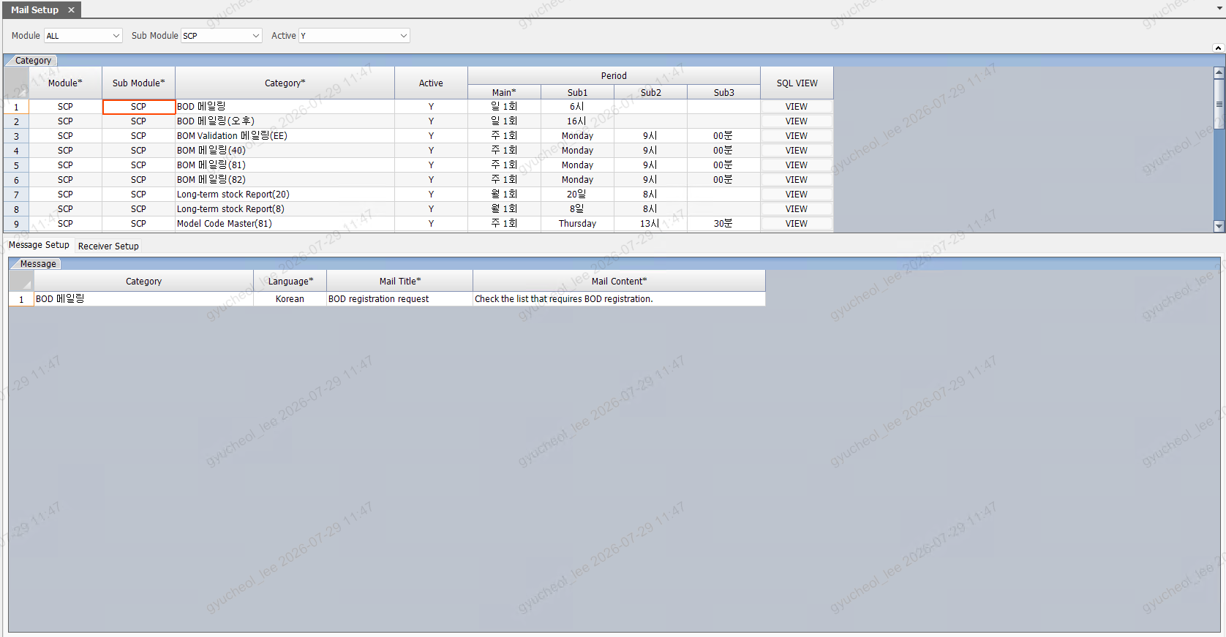
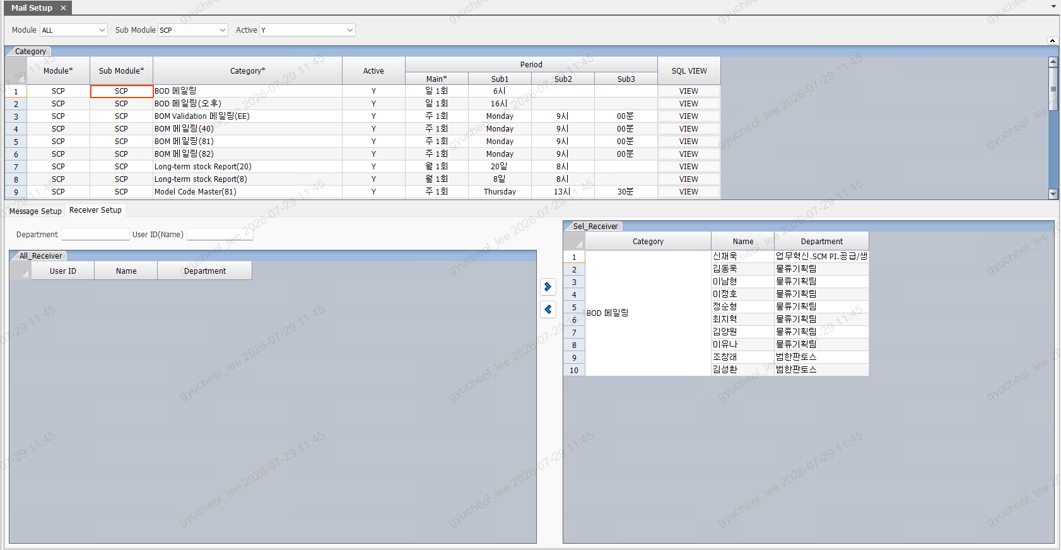
LAYOUT (원천 = AS-IS 캡쳐 2본)

영역 구성
영역 | 내용
조회조건 (1단) | Module / Sub Module / Active 드롭다운 3개 — TO-BE: SearchArea 1단, 높이 36px, gridSize 3
Category 그리드 (상단) | 헤더 2단(Period 그룹: Main*/Sub1/Sub2/Sub3) + SQL VIEW 셀 버튼. TO-BE: 공용 DataGrid + 2단 헤더(48px=24+24) + No. 코너 헤더
하단 탭 1 — Message Setup | Message 그리드(Category 세로 머지 / Mail Content 더블클릭 팝업)
하단 탭 2 — Receiver Setup | 좌: Department·User ID(Name) 검색 2필드 + All_Receiver 그리드 / 중앙: ▶ ◀ 세로 버튼 2개 / 우: Sel_Receiver 그리드(Category 세로 머지)
팝업 1 — Mail Content | 멀티라인 텍스트 편집(3,700바이트 가드) — 편집/읽기 2모드. TO-BE: CustomDialog
팝업 2 — SQL VIEW | 수신자 추출 SQL 전문 편집(관리자) + 저장 — AS-IS 그대로 유지(사용자 확정). TO-BE: CustomDialog + 모노스페이스 textarea

캡쳐 (아래 삽입 — 원본: Doc/_figma/CAP_SVG/SYS0017_01.png, SYS0017_02.png)

